Лист1
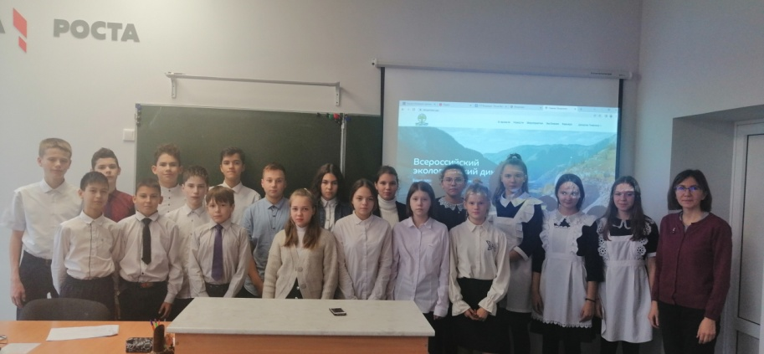
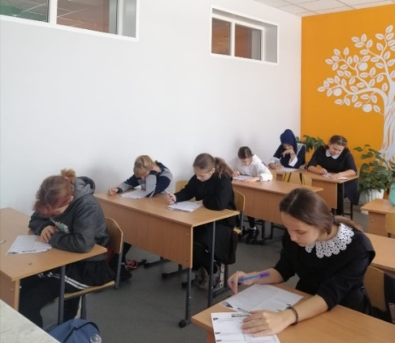
 |  |  |  |  |  | Приложение
 |  | Информация о площадках всероссийского экологического диктанта
 |  | (наименование муниципального образования)
№п/п | Наименование образовательной организации – площадки Экологического диктанта | Ожидаемое количество участников, чел. |  | Статус площадки он-лайн/офф-лайн | Ф.И.О. руководителя площадки | Контактная информация
 |  | всего | из них школьников, чел. |  |  | номер телефона | электронная почта
1 | Муниципальное бюджетное общеобразовательное учреждение «Заинская основная общеобразовательная школа №5» Заинского муниципального района РТ | 15 | 15 | оффлайн | Сафарова Дилором Тоировна | 89047685984 | SafarovaDilyara@mail.ru

